Overview
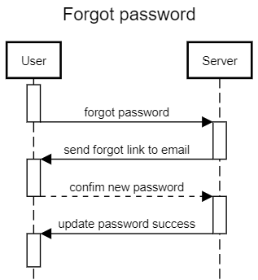
 | TỔNG QUAN ỨNG DỤNG

I. SƠ ĐỒ NGHIỆP VỤ
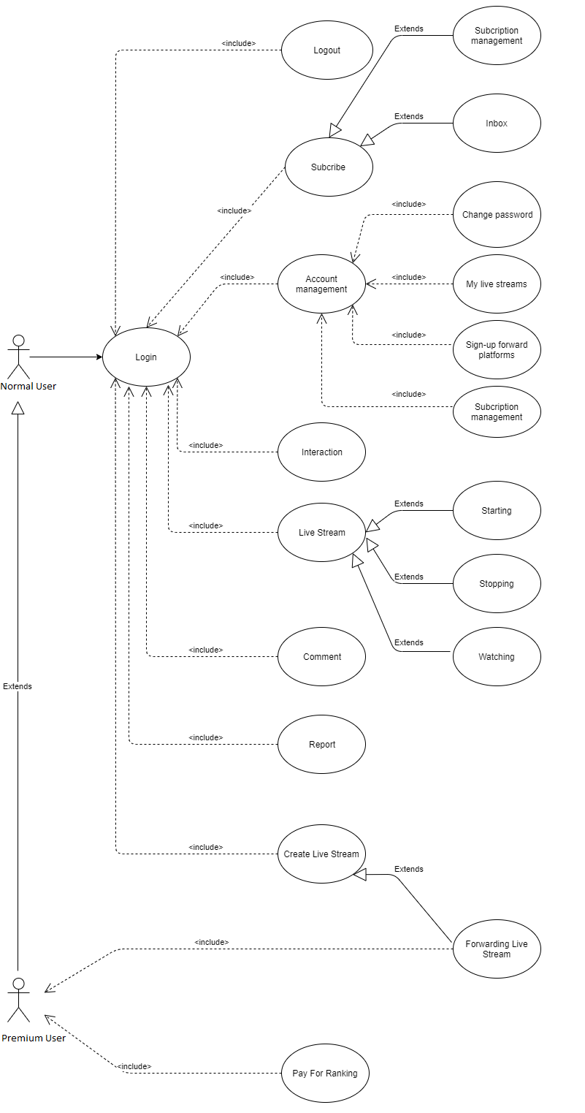

II. MÔ HÌNH CHỨC NĂNG/PHÂN HỆ:

1. Mô hình tuần tự (Sequence diagram):
1.1. Đăng nhập
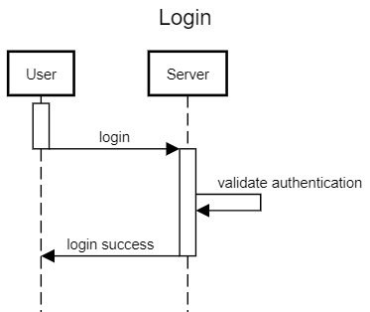

1.2. Register
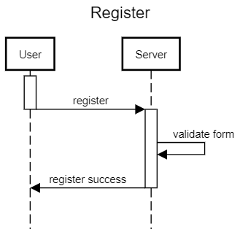

1.3. Start live stream
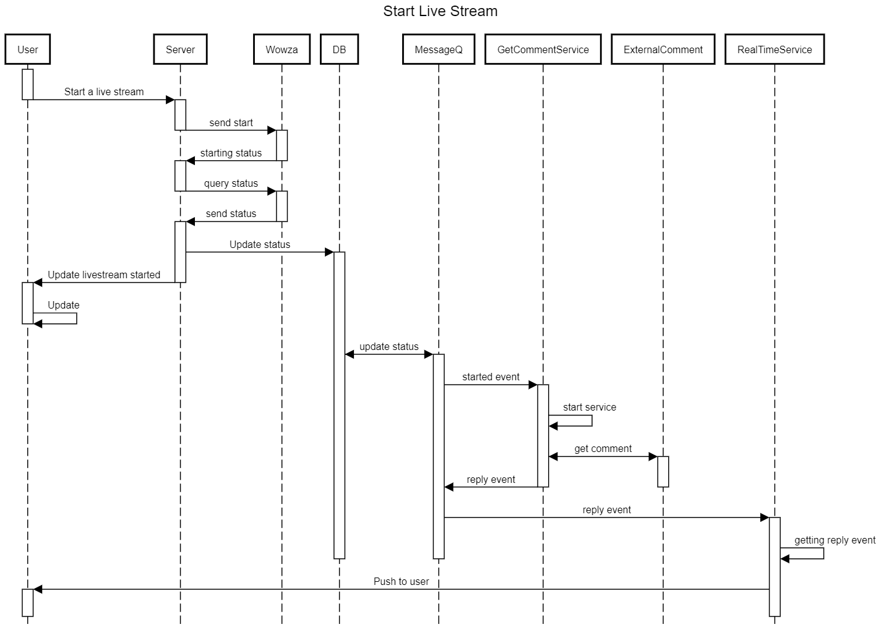

1.4. Stop live stream


1.5. Forgot password

Screen flow
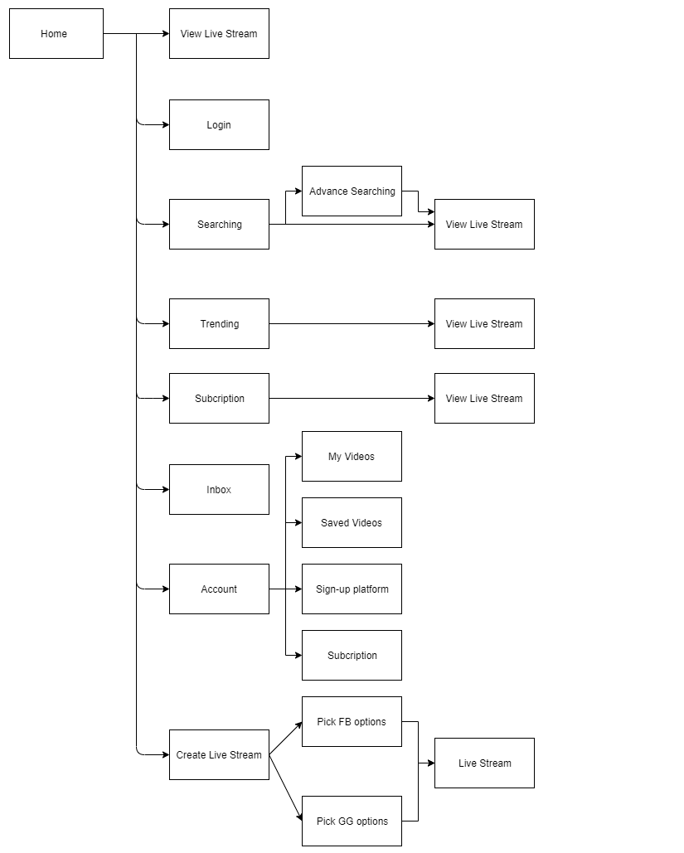
SCREEN FLOW

Architecture
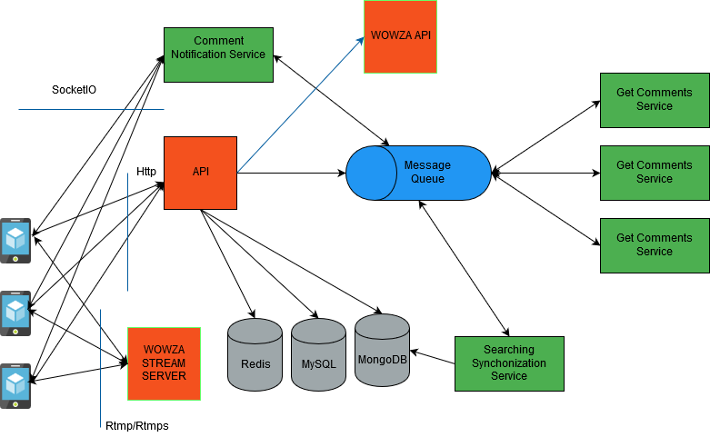
THIẾT KẾ KIẾN TRÚC HỆ THỐNG

Database
 | THIẾT KẾ KIẾN TRÚC DỮ LIỆU

I. MÔ HÌNH CƠ SỞ DỮ LIỆU:
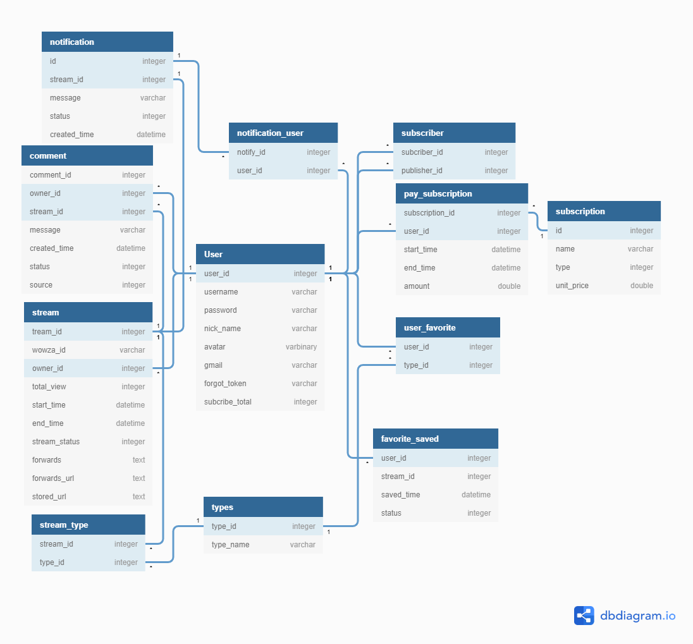

II. DANH SÁCH TABLE:
[Có thể chụp hình]
1. User
STT | TÊN FIELD | KIỂU DỮ LIỆU | KHÓA CHÍNH | GIÁ TRỊ DEFAULT | MÔ TẢ
1 | user_id | integer | TRUE | Auto Increament
2 | username | varchar |  | NULL
3 | password | varchar |  | NULL
4 | nick_name | varchar |  | NULL
5 | gmail | varchar |  | NULL
6 | forgot_token | varchar |  | NULL
7 | subscribe_total | integer |  | NULL

2. Subscriber
STT | TÊN FIELD | KIỂU DỮ LIỆU | KHÓA CHÍNH | GIÁ TRỊ DEFAULT | MÔ TẢ
1 | subscriber_id | integer | TRUE | NULL | id of subscriber
2 | publisher_id | integer | TRUE | NULL | id of publisher

3. Stream
STT | TÊN FIELD | KIỂU DỮ LIỆU | KHÓA CHÍNH | GIÁ TRỊ DEFAULT | MÔ TẢ
1 | stream_id | integer | TRUE | Auto Increament
2 | wowza_id | varchar |  | NULL
3 | owner_id | integer |  | NULL
4 | total_view | integer |  | 0
5 | start_time | datetime |  | NULL
6 | end_time | datetime |  | NULL
7 | stream_status | integer |  | NULL | -1: stopped, 0: init, 1: started, 2: paused
8 | forwards | text |  | NULL | [{"platform" : "platform-id", "token" : "token"}] ; platform-id: 0 = facebook , 1 = youtube , 2 = twitch , 3 = discord
9 | forwards_url | text |  | NULL | [{"platform" : "platform-id", "url" : "url"}]
10 | stored_url | text |  | NULL | [{"platform" : "platform-id", "stored_url" : "stored_url"}]
11 | primary_security_url | text
12 | host_port | integer
13 | application | text
14 | stream_name | text

4. Types
STT | TÊN FIELD | KIỂU DỮ LIỆU | KHÓA CHÍNH | GIÁ TRỊ DEFAULT | MÔ TẢ
1 | type_id | integer | TRUE | Auto Increament
2 | type_name | varchar |  | NULL

5. Stream_type
STT | TÊN FIELD | KIỂU DỮ LIỆU | KHÓA CHÍNH | GIÁ TRỊ DEFAULT | MÔ TẢ
1 | stream_id | integer | TRUE
2 | type_id | integer | TRUE

6. User_favorite
STT | TÊN FIELD | KIỂU DỮ LIỆU | KHÓA CHÍNH | GIÁ TRỊ DEFAULT | MÔ TẢ
1 | user_id | integer | TRUE
2 | type_id | integer | TRUE

7. Favorite_saved
STT | TÊN FIELD | KIỂU DỮ LIỆU | KHÓA CHÍNH | GIÁ TRỊ DEFAULT | MÔ TẢ
1 | user_id | integer | TRUE
2 | stream_id | integer | TRUE
3 | saved_time | datetime |  | NULL
4 | status | integer |  | NULL | 0: saved, 1: deleted

8. Notification
STT | TÊN FIELD | KIỂU DỮ LIỆU | KHÓA CHÍNH | GIÁ TRỊ DEFAULT | MÔ TẢ
1 | id | integer | TRUE
2 | stream_id | integer | TRUE
3 | message | varchar |  | NULL
4 | status | integer |  | NULL | 0: sent, 1: received, 2: seen
5 | created_time | datetime |  | NULL

9. User_notification
STT | TÊN FIELD | KIỂU DỮ LIỆU | KHÓA CHÍNH | GIÁ TRỊ DEFAULT | MÔ TẢ
1 | user_id | integer | TRUE
2 | notification_id | integer | TRUE

10. Subscription
STT | TÊN FIELD | KIỂU DỮ LIỆU | KHÓA CHÍNH | GIÁ TRỊ DEFAULT | MÔ TẢ
1 | id | integer | TRUE
2 | name | varchar |  | NULL
3 | type | varchar |  | NULL | 0: trial, 1: primary, 2: vip
4 | quantity | integer |  | NULL
5 | unit_price | double |  | NULL

11. Pay_Subscription
STT | TÊN FIELD | KIỂU DỮ LIỆU | KHÓA CHÍNH | GIÁ TRỊ DEFAULT | MÔ TẢ
1 | subscription_id | integer | TRUE
2 | user_id | integer | TRUE
3 | start_time | datetime |  | NULL
4 | end_time | datetime |  | NULL
5 | amount | double |  | NULL

12. Comment
STT | TÊN FIELD | KIỂU DỮ LIỆU | KHÓA CHÍNH | GIÁ TRỊ DEFAULT | MÔ TẢ
1 | id | integer | TRUE | Auto Increament
2 | stream_id | integer
3 | owner_id | integer
4 | message | varchar |  | NULL
5 | created_time | datetime |  | NULL
6 | source | integer |  | NULL | 0: facebook, 1: youtube, 2: twitch, 3: discord
7 | status | integer |  | NULL | 0: real-time, 1: normal
8 | video_time | integer |  |  | time comment appearance in livestream (count by sec)

